GYM-118
検索条件を変更しMY案件ボタンを押下した場合、前回検索内容ではなく、変更した条件で検索が行われる

 | １．検索条件を指定して検索を行う。
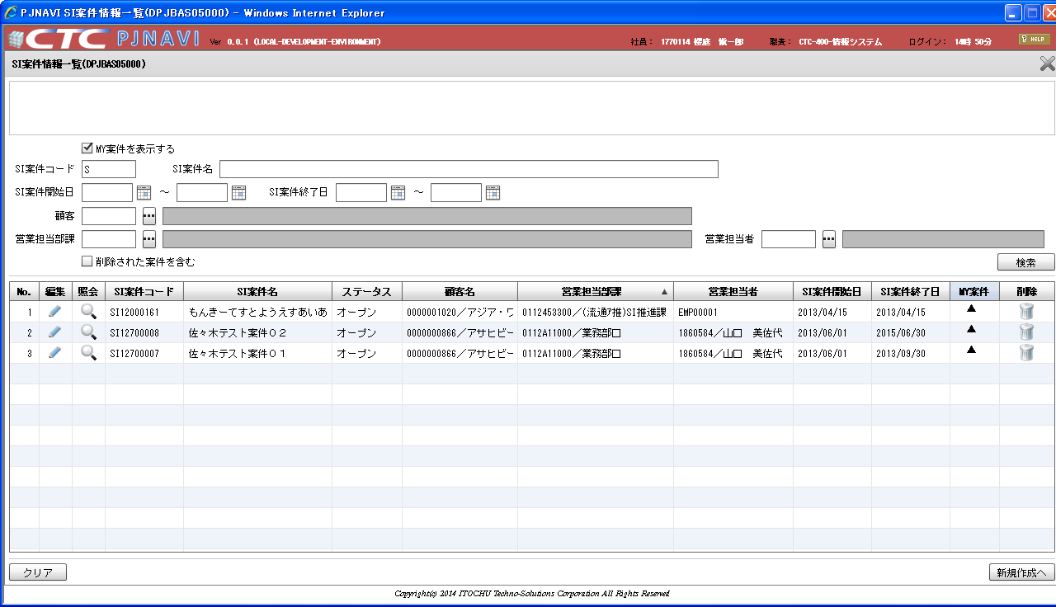

 | ２．検索条件を変更後、MY案件ボタンを押下すると、再検索の検索条件が前回検索結果ではなく、変更した内容で検索される
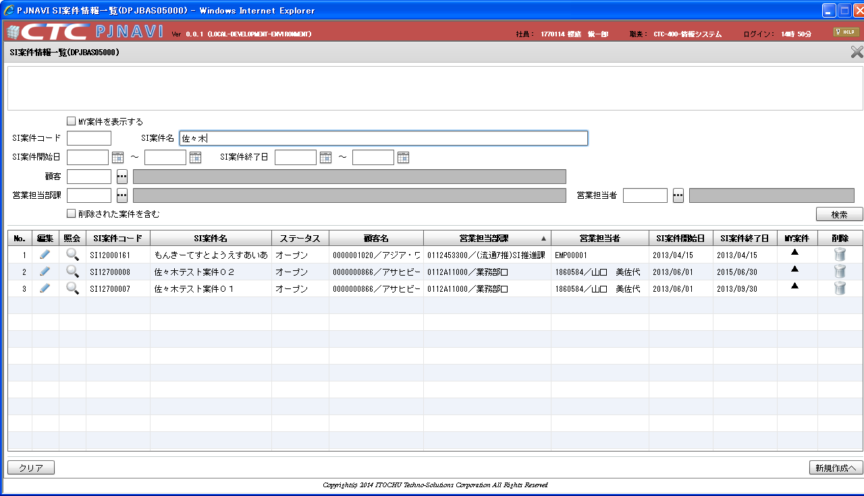

検索条件を変更

MY案件押下

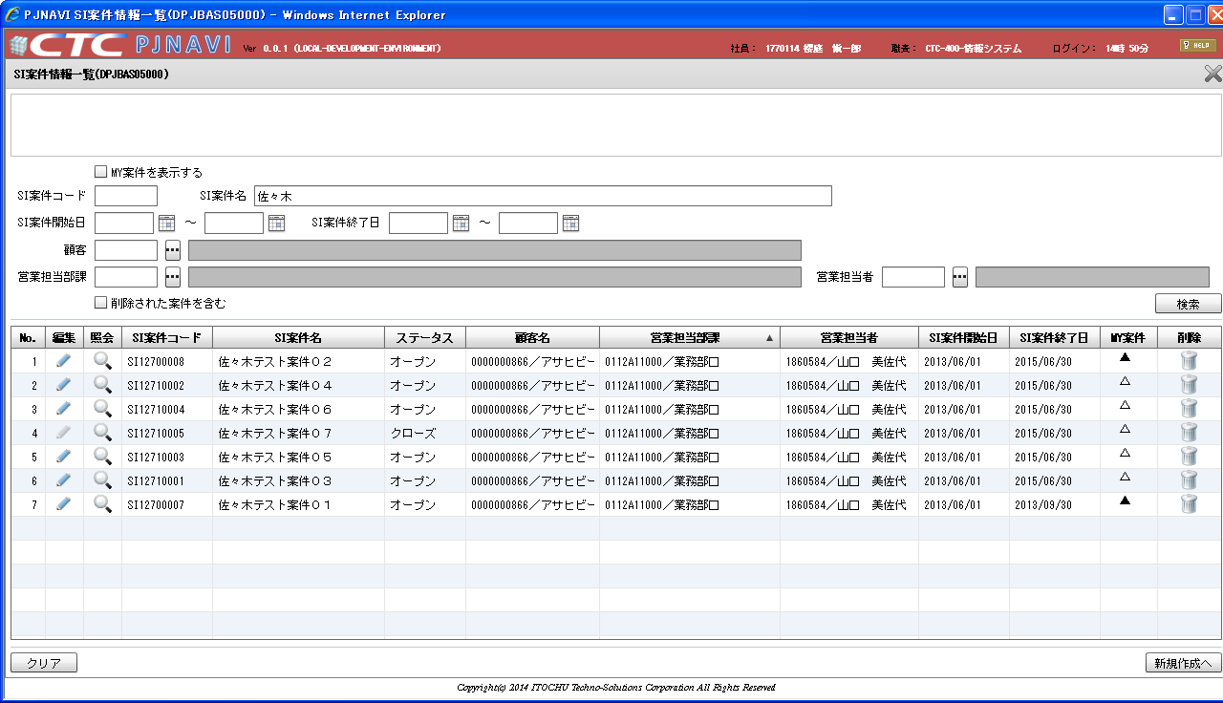

変更後の検索条件で検索されてしまう。

